Hoja1
TABLA USUARIOS |  |  |  |  |  |  |  |  |  |  | ESTAS TABLAS SON DE PARTE CLIENTE-MAQUINA
ID | USUARIO | CELULAR | DIRECCION | CONTASENA |  | NOMBRE | APELLIDO | IMGPROF
8 | luis | 9931270831 | 1era cerrada prol. | 1234 |  | Jose Luis | Castillo | IMG |  | ESTOS ELEMENTOS ESTARAN EL EN RESUMEN DEL PEDIDO:
 |  |  |  |  |  |  |  |  |  | NOMBRE | APELLIDO | CANTIDAD | POLLO | TIPO | ELEMENTOS | NOTAS | TOTAL$
PEDIDOS DIFERENTES
 |  |  |  |  |  |  |  |  |  | Jose Luis | Castillo | 5 | 3 | 2 | QUESO,ARROZ,CEBOLLA | QUIERO QUE VAYAN 3 POR CONTENEDOR | 90 | GESTIONA LOS USUARIOS AL IGUAL QUE LOS PEDIDOS QUE SE REALIZAN
TABLA PEDIDOS
ID | ID_USUARIO | CELULAR_CLIENTE |  | CANTIDAD | CARNE | POLLO | ELEMENTOS | NOTAS | TOTAL
4 | 8 | 9931270831 |  | 5 | 3 | 2 | QUESO,ARROZ,CEBOLLA | QUIERO QUE VAYAN 3 POR CONTENEDOR | 90 | SE MANEJARA CON UN FILTRO DE ID_PEDIDO POR LO TANTO APARECERAN LOS PEDIDOS QUE TENGNA EL ID = 8 DE LA TABLA PEDIDOS.

Hoja3
CAMBIOS AL DISEÑO(PROCESO)
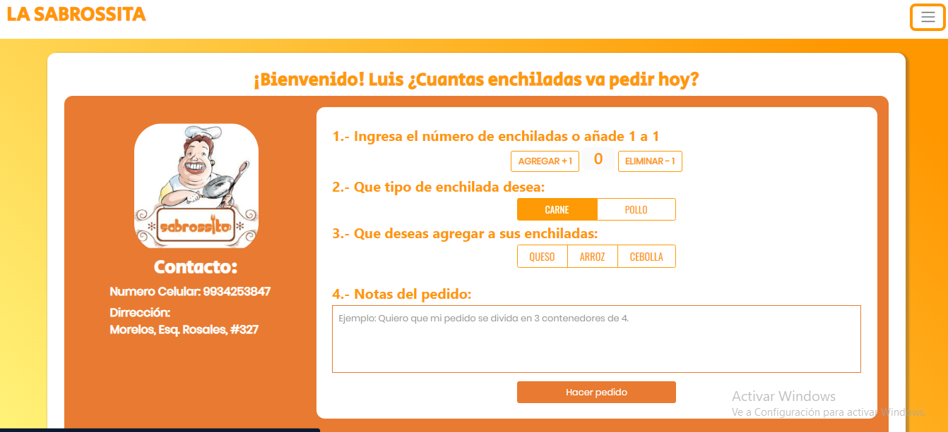

 | LOS CUADROS DE TEXTO SON GUIAS PARA UBICAR DONDE SERAN LOS CAMBIOS

ELIGE LA CANTIDAD DE TU PEDIDO

TIPOS DE ENCHILADA
CARNE
POLLO
AÑADIR EL PRECIO TOTAL DEL PEDIDO
AÑADIR EL PRECIO UNITARIO DE ENCHILADA
-1
+1
-1
+1

QUE DESEA AGREGAR A SUS ENCHILADAS:
QUESO
ARROZ
CEBOLLA

Notas de distribucion:
EJEMPLO:Quiero que mi pedido se dividad en 3 contenedores de 4.

